테이블
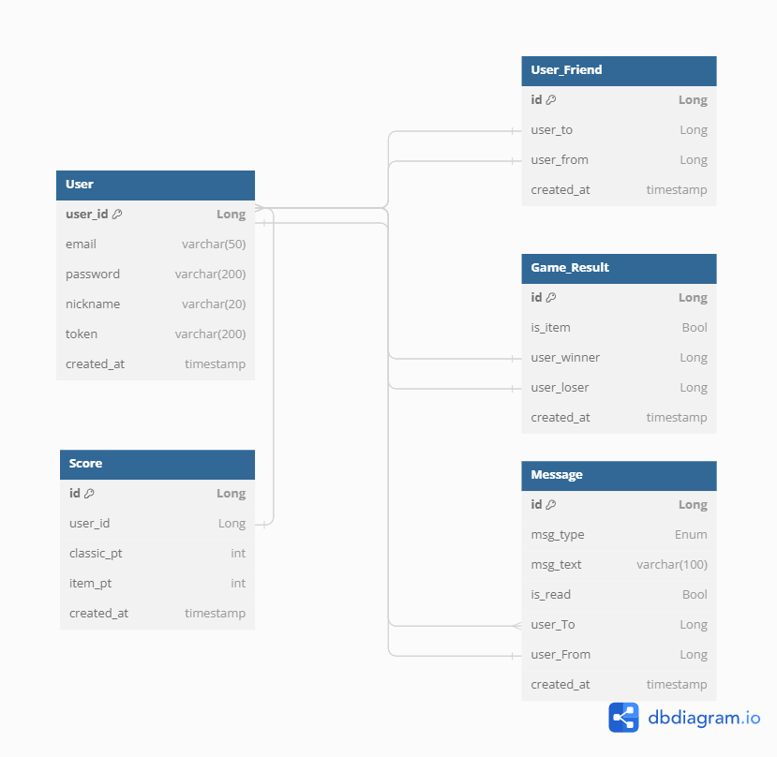
 | 테이블 명 | 필드 | 자료형 | 사용 상세
 | 유저 | id | long
 |  | email | string | 이메일
 |  | password | string | 비밀번호
 |  | nickname | string | 닉네임
 |  | token | string | 토큰-보안
 |  | profile_img | int | 프로필이미지
 |  | is_deleted | Bool | 유저의 삭제여부
 |  | created_at | timestamp | 생성일

 | 유저-프렌드 | id | long
 |  | user_to | long | 보낸 사람
 |  | user_from | long | 받는 사람
 |  | created_at | timestamp | 친구가 된 날짜

 | 메세지 | id | long
 |  | msg_type | int | 메세지 타입 - 시스템/유저
 |  | msg_text | string | 메세지 내용
 |  | is_read | bool | 읽었는지 확인
 |  | user_to | long | 보낸 사람
 |  | user_from | long | 받은 사람
 |  | created_at | timestamp | 받은 날

 | 게임 결과 | id | long
 |  | is_item | bool | 아이템전 여부
 |  | user_winner | long | 이긴 유저
 |  | user_loser | long | 진 유저
 |  | created_at | timestamp | 게임한 날

redis | 룸 | id | long
 |  | status | int | 룸 상태 - 대기중 게임중 게임 끝 닫힘
 |  | room_name | string | 룸 이름
 |  | is_lock | bool | 닫힌 상태
 |  | password | int | 룸 비밀번호
 |  | owner_id | long | 룸 주인
 |  | is_item | bool | 아이템전 여부
 |  |  | array | 방에 속해 있는 유저 닉네임
 |  | blacklist | array | 차단된 유저
 |  | capacity | enum | 팀전 - 1:1 / 2:2 / 3:3 / 4:4
 |  | created_at | timestamp | 방 생성일

 | 점수 | id | long
 |  | user_id | long | 참조하는 유저의 아이디
 |  | classic_pt | int | 클래식전 점수
 |  | item_pt | int | 아이템전 점수

삭제 예정
 | 게임 | id | long
 |  | room_id | long | 룸번호
 |  | created_at | timestamp | 생성일

redis | 블랙리스트 | id | long
 |  | room_id | long | 차단된 방
 |  | user_id | long | 차단된 유저

